formulář
 |  | 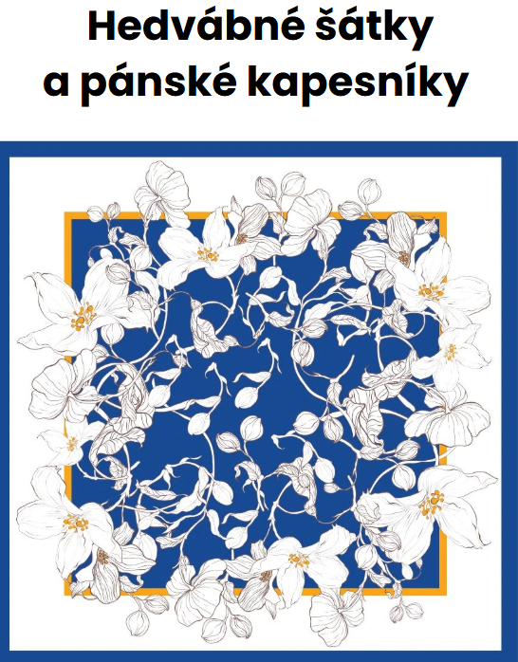 Váš dodavatel firemních dárků z nejkvalitnějšího hedvábí

 | * Objednatel vyplní pouze bílá pole a ODEŠLE na obchod@hedvabimetraz.cz
 | Kontaktní a fakturační údaje objednatele |  | Parametry zadávané do výroby |  | Příplatky
 | Jméno kontaktní osoby: |  | Druh hedvábné tkaniny (napište si o karty materiálů: obchod@hedvabimetraz.cz ) | NEJŽÁDANĚJŠÍ: Hedvábný kepr (neprůhledný, obě strany matné) | - Kč | 1
 | Telefon: |  | Rozměr šátku/kapesníku před šitím okrajů | -- vyberte -- | - Kč | 0
 | Email: |  | Okraje | ploché, šité strojem | - Kč
 | Firma: |  | Nášivka (bude našita do obruby) | dodáte vlastní grafiku nebo text k tisku | - Kč
 | Ulice: |  | Způsob balení | každý kus zvlášť v plastovém sáčku | - Kč
 | Číslo popisné: |  | Vzorek k nahlédnutí před započetím výroby | fotka mailem - doporučeno | 1,000.00 Kč
 | Město: |  | Počet ks (min 50ks) |  | - Kč | 0
 | PSČ: |  | Způsob dodání do ČR | standardní balík každých cca 6-8 týdnů | - Kč
 | IČO: |  | Způsob dodání po ČR | Zásilkovna (na udanou adresu) - doporučeno | dle ceníku dopravce
 | DIČ: |  | Dodací adresa
 |  |  | Cena bez DPH 21% (potvrdí dodavatel) | 0.00 Kč za výrobu + příplatky: | 1,000.00 Kč
 |  |  | Výše zálohy DPH 21% (potvrdí dodavatel) | 750.00 Kč | 75%
 |  |  | Číslo zakázky (vyplní dodavatel)
 | Vyplněné ODEŠLETE na obchod@hedvabimetraz.cz. Chcete-li zaslat sadu karet matriálů před objednáním tisku, uveďte tuto informaci do mailu. Nezapoměňte připsat i adresu pro doručení. Zašleme v obálce přes Zásilkovnu za 150Kč bez DPH.
⬇️ Další informace najdete níže ⬇️
 | DALŠÍ PRŮBĚH SPOLUPRÁCE: 1. Vaši poptávku překontrolujeme a doplníme potřebné údaje. Poté odešleme k odsouhlasení. 2. Po odsouhlasení z Vaší strany obdržíte fakturu na zálohu. 3. Po uhrazení zálohy a dodání podkladů pro tisk (vzor na šátek + příp. vaši vlastní nášivku) spustíme výrobu. U prověřených stálých zákazníků můžeme snížit zálohu. Vzory pro tisk dodá zákazník a nese odpovědnost za správnost: JPG/PDF, 300 DPI, RGB (CMYK), 100% velikost na rozměr šátku. Vzory neupravujeme. Pokud ale potřebujete odbornou pomoc, spojíme Vás s naší externí grafičkou. Ta Vám pomůže podklady zpracovat tak, aby byly tisknutelné. Spolupráci máme vyzkoušenou, ale zadání a platbu za její služby si vyřešíte nezávisle na nás. Zakázky nevyzvednuté do 1 měsíce od výzvy zaslané zákazníkovi se výrobky stávají majetkem Prodej hedvábí s.r.o. a naložíme s nimi podle našeho uvážení. Pravděpodobně s nimi naložíme takto: - neuhrazené výrobky budou prodány na eshopu - zaplacené výrobky mohou být zničeny případně použity na vzorky.
 | Příplatky za komplikace při spolupráci (fakturované nad původní nabídkovou cenu):
 | - Zastavení tisku při chybě/nepřesnosti v dodaném vzoru a opakované zavedení do výroby za účelem opravy (3000Kč bez DPH za případ). Ve výrobě většinou projde vzor další rychlou kontrolou a je možné, že na poslední chvíli odhalí chybu, kterou jste při zpracování přehlédli. Nelze na to ale spoléhat. Odpovědnost nese zadavatel a pravděpodobně jste ji delegovali na vašeho grafika nebo jiného subdodavatele.
 | - Zrušení zakázky po odsouhlasení objednávky (4.000Kč bez DPH) Již samotná příprava vaší zakázky znamená práci, kterou je potřeba uhradit.
 | - Zrušení zakázky při komplikacích na straně objednatele, které se objeví po zadání do výroby (8.000Kč bez DPH) Již samotná příprava vaší zakázky znamená práci, kterou je potřeba uhradit. Náklady na vynaloženou práci rostou s každým krokem v procesu výroby. Proto je zastavení zakázky dražší v době, kdy byla již zaplánována do výroby nebo byl dokonce vytištěn vzorek.

